Imágenes en WTT
 | Para ingresar un recurso tipo imagen en Android. Se deberá generar una imagen para cada DPI. De esta forma
 | se evita que el hilo de la interfaz gráfica trabaje de más para poder escalar la imagen al tamaño de pantalla adecuada.

 | ¿Cómo saber el tamaño de imagen y la densidad que debo utilizar? Supongamos que tenemos una

 |  |  | Referencias.
 |  |  | https://www.tivix.com/blog/perfect-resource-image-size-dpi-for-any-android-de
 |  |  | https://www.captechconsulting.com/blogs/understanding-density-independence-in-android

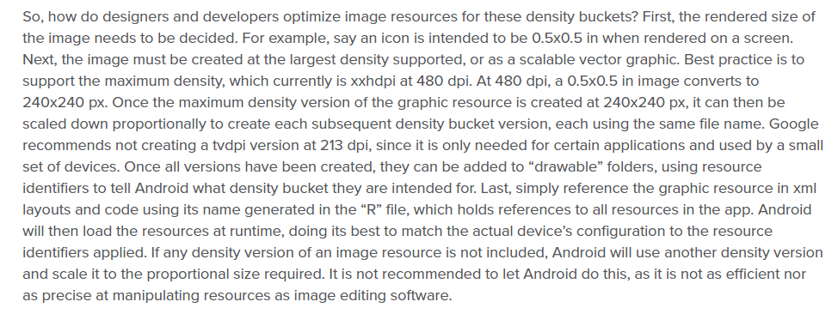
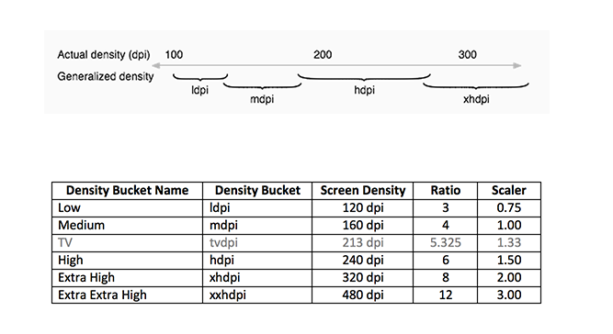

 | Original | 960 | x | 693.5

 |  | TAMAÑO |  |  | DPIS
LDPI | 0.75 | 720 | x | 520.125 | 120 dpi | 720 |  | 520.125
MPDI | 1 | 960 | x | 693.5 | 160dpi | 960 |  | 693.5
HDPI | 1.5 | 1440 | x | 1040.25 | 240 dpi | 1440 |  | 1040.25
XHDPI | 2 | 1920 | x | 1387 | 320 dpi | 1920 | x | 1387
XXHDPI | 3 | 2880 | x | 2080.5 | 480 dpi | 2880 |  | 2080.5
XXXHDPI | 4 | 3840 | x | 2774 |  | 3840 |  | 2774

